コピー用紙
共生社会推進室男女共同参画推進担当 担当 ： 村尾、神﨑
 | 2026/2/ |  | 納品場所 ：共生社会推進室分室 右京区西院春栄町３－２
No. | 品名 | メーカー | 型番・品番 | 数量 | 同等品の可否
1 | カバポスト 郵便ポスト 壁掛け 大型 屋外 ダイヤル式 白 | カバポスト |  | 1 | 可
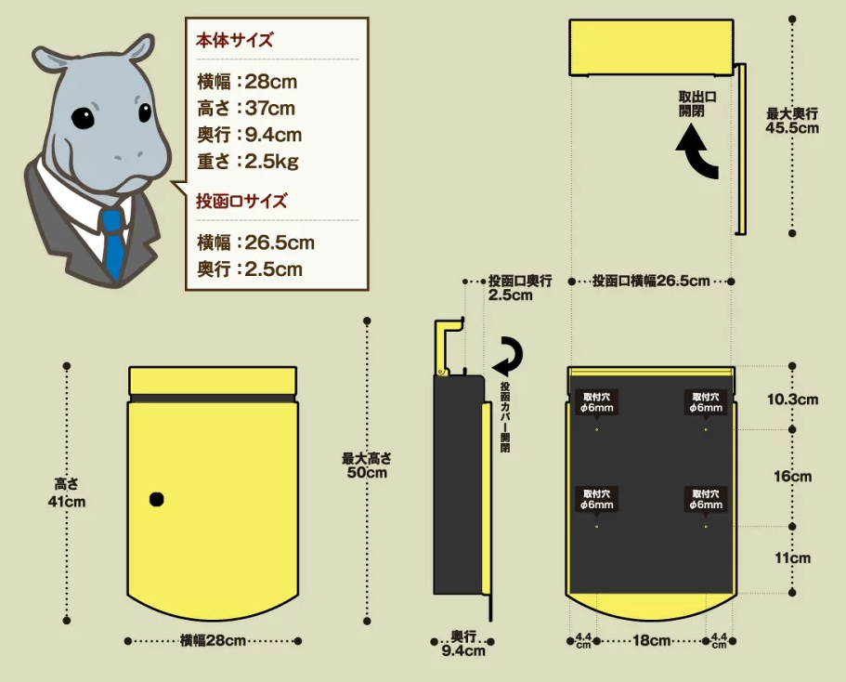
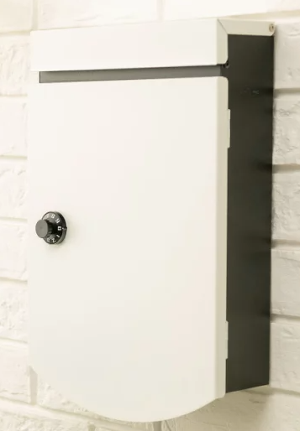 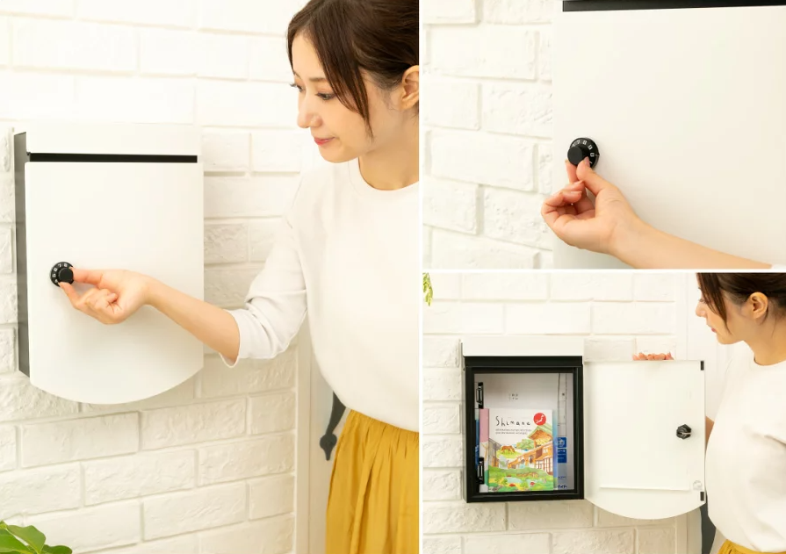 【商品画像】

 | 見積期限：令和８年３月４日 納 期：令和８年３月３１日 ・見積書のあて先は「京都市長」でお願いいたします。 ・見積書は担当 村尾宛にＦＡＸまたは電子メール、郵送にてご提出ください。 ただし、見積額が１０万円を超える場合は、見積書の原本を提出して下さい。 電子メール提出の場合はdanjo@city.kyoto.lg.jpに送付してください。（見積書にご担当者様名をご記入ください） ・見積比較のうえ、契約決定業者様にのみ御連絡させていただきます。 ・金額には税抜き・税込み価格を明記してください。

